상품제안서
uni 제트스트림150C 볼펜 0.7-화이트 | 상품코드: S43582

 |  |  |  |  |  |  | 02-713-8555 | www.synergygift.co.kr
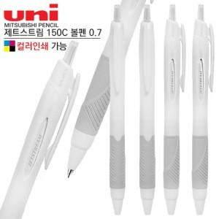

【상세/제작정보】

【인쇄/포장옵션】 | 실크, 풀칼라 / 밀봉OPP포장

【공급단가】 | 수량 | 300~ | 500~ | 1,000~ | 3,000~ | 5,000~
*VAT별도 | 단가 | 1,140원 | 1,080원 | 1,020원 | 1,000원 | 980원

【상품 URL】 | https://www.synergygift.co.kr:443/src/goods_detail.php?gdno=43582

